Worksheet
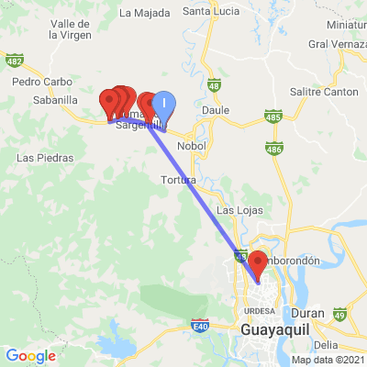
INFORME DE MONITOREO

COMPAÑÍA | TIENDAS INDUSTRIALES ASOCIADAS ASOCIADAS |  | FECHA INFORME | 06/07/2021
VEHÍCULO | CHEVROLET |  | VID VEHÍCULO | 1002091788
PLACA | EAA1629 |  | FECHA DE SALIDA | 06/07/2021
FECHA DE SALIDA PROGRAMADA | 06/07/2021 |  | HORA DE SALIDA | 13:52:57
LUGAR DE SALIDA | 700;773865;GUAYAS-LOMAS SARGENTILLO- CENTRO DISTRIBUCIÓN NACIONAL - FRIOS |  | FECHA FIN DE MONITOREO | NO FINALIZADO
LUGAR DE LLEGADA | 700;773865;GUAYAS-LOMAS SARGENTILLO- CENTRO DISTRIBUCIÓN NACIONAL - FRIOS |  | FECHA FIN DE MONITOREO | NO FINALIZADO
CHOFER | JHONNY MODESTO HOLGUIN CACAO |  | CELULAR | 0960521159
OFICIAL/OTROS |  |  | CELULAR | 0987061054

CONDUCTOR
COMPAÑÍA DONDE LABORA |  |  |  |  | TELEFONO
DOCUMENTACION | CUMPLE | NO CUMPLE | OBSERVACIÓN
LICENCIA DE CONDUCIR VIGENTE

CEDULA DE IDENTIDAD

NÚMERO DE CÉDULA DE IDENTIDAD

FOTO DE CÉDULA DE IDENTIDAD |  |  |  | FOTO DE LICENCIA DE CONDUCIR

VEHICULO | CHEVROLET
DOCUMENTACION | CUMPLE | NO CUMPLE | OBSERVACIÓN
MATRICULA VIGENTE

SOAT VIGENTE

FOTO DE MATRICULA |  |  |  | FOTO DE SOAT

INSPECCIÓN DEL VEHÍCULO

 |  | CUMPLE | NO CUMPLE | OBSERVACIÓN
LUCES DE PARQUEO EN BUEN ESTADO

LUCES DE FRENO EN BUEN ESTADO

LUCES BAJAS FUNCIONAN CORRECTAMENTE

LUCES ALTAS FUNCIONAN CORRECTAMENTE

PITO FUNCIONA CORRECTAMENTE

LLANTAS EN BUEN ESTADO

LLANTA DE EMERGENCIA

LIMPIA PARABRISAS FUNCIONAN CORRECTAMENTE

CINTURÓN DE SEGURIDAD

RETROVISORES

INSPECCIÓN DEL CONTENEDOR

NUMERO DEL CONTENEDOR |  |  |  |  | SELLOS
PARTES DEL CONTENEDOR |  | BUEN ESTADO | MAL ESTADO | OBSERVACIÓN

FRONTAL

PARTE LATERAL IZQUIERDA

PARTE LATERAL DERECHA

PANEL DE CONTROL

FOTO PARTE FRONTAL |  |  |  | FOTO DEL CANDADO

REPORTE DE NOVEDADES

FECHA | HORA | LUGAR | DETENIDO | LLAMADA | TEMPERATURA | NOVEDAD
06/07/2021 | 14:33:50 | E482,Lomas de Sargentillo | SI | SI | 11.3125 | INICIO DE RUTA--ALERTA GEOCERCA: 700 TIA CDN LOMAS DE SARGENTILLO\DETENCION\LLAMADA\NOVEDAD
06/07/2021 | 16:44:54 | E482,Lomas de Sargentillo | NO | SI | 7.9375 | INICIO DE RUTA--ALERTA GEOCERCA: 700 TIA CDN LOMAS DE SARGENTILLO\LLAMADA
06/07/2021 | 17:49:55 | 3° Pasaje 33 NO,Juan Montalvo,Guayaquil | SI | SI | 7.5625 | PARADA NO PERMITIDA // DETENIDO EN EL DOMICILIO A DESCANSAR , EN LA MADRUGADA SALE A RUTA HACIA MACHALA--ALERTA PARA EVENTO(VEHÍCULO DETENIDO)\DETENCION\LLAMADA\NOVEDAD

